关系图
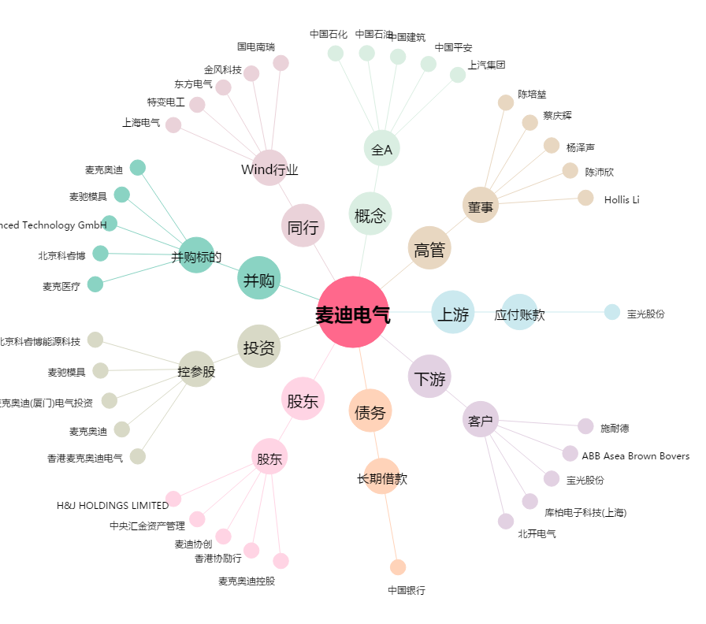
麦迪电气[300341.SZ] - 关系概览图

